الغلاف


الغلاف ( للطباعة )


فكرة التصويت الثنائي
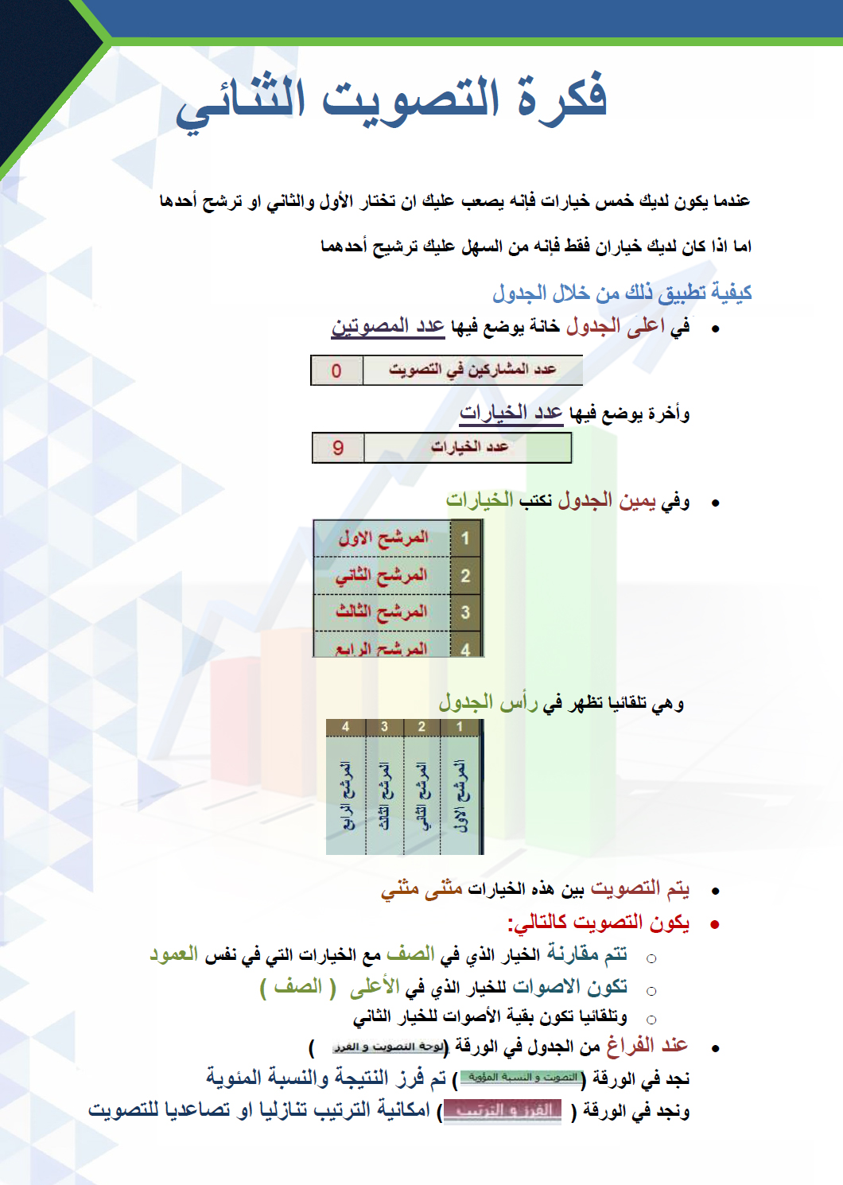

لوحة التصويت و الفرز
 | عدد المشاركين في التصويت |  |  |  | 15 |  |  |  |  | عدد الخيارات |  |  |  | 15

بسم الله الرحمن الرحيم من خلال الجدول التالي يتم التفضيل المنطقي بين الخيارات المدونة عن طريق التصويت الثنائي.

 |  | 1 | 2 | 3 | 4 | 5 | 6 | 7 | 8 | 9 | 10 | 11 | 12 | 13 | 14 | 15
 |  | المرشح الاول | المرشح الثاني | المرشح الثالث | المرشح الرابع | المرشح الخامس | المرشح السادس | المرشح السايع | المرشح الثامن | المرشح التاسع | المرشح العاشر | المرشح الحادي عشر | المرشح الثاني عشر | المرشح الثالث عشر | المرشح الرابع عشر | المرشح الخامس عشر
1 | المرشح الاول | 15 | 13 | 13 | 13 | 13 | 13 | 13 | 13 | 13 | 13 | 13 | 13 | 13 | 13 | 15
2 | المرشح الثاني | 2 | 15 | 13 | 13 | 13 | 13 | 13 | 13 | 13 | 13 | 13 | 13 | 13 | 13 | 15
3 | المرشح الثالث | 2 | 2 | 15 | 13 | 13 | 13 | 13 | 13 | 13 | 13 | 13 | 13 | 13 | 13 | 15
4 | المرشح الرابع | 2 | 2 | 2 | 15 | 13 | 13 | 13 | 13 | 13 | 13 | 13 | 13 | 13 | 13 | 15
5 | المرشح الخامس | 2 | 2 | 2 | 2 | 15 | 13 | 13 | 13 | 13 | 13 | 13 | 13 | 13 | 13 | 15
6 | المرشح السادس | 2 | 2 | 2 | 2 | 2 | 15 | 13 | 13 | 13 | 13 | 13 | 13 | 13 | 13 | 15
7 | المرشح السايع | 2 | 2 | 2 | 2 | 2 | 2 | 15 | 13 | 13 | 13 | 13 | 13 | 13 | 13 | 15
8 | المرشح الثامن | 2 | 2 | 2 | 2 | 2 | 2 | 2 | 15 | 13 | 13 | 13 | 13 | 13 | 13 | 15
9 | المرشح التاسع | 2 | 2 | 2 | 2 | 2 | 2 | 2 | 2 | 15 | 13 | 13 | 13 | 13 | 13 | 15
10 | المرشح العاشر | 2 | 2 | 2 | 2 | 2 | 2 | 2 | 2 | 2 | 15 | 13 | 13 | 13 | 13 | 15
11 | المرشح الحادي عشر | 2 | 2 | 2 | 2 | 2 | 2 | 2 | 2 | 2 | 2 | 15 | 13 | 13 | 13 | 15
12 | المرشح الثاني عشر | 2 | 2 | 2 | 2 | 2 | 2 | 2 | 2 | 2 | 2 | 2 | 15 | 13 | 13 | 15
13 | المرشح الثالث عشر | 2 | 2 | 2 | 2 | 2 | 2 | 2 | 2 | 2 | 2 | 2 | 2 | 15 | 13 | 15
14 | المرشح الرابع عشر | 2 | 2 | 2 | 2 | 2 | 2 | 2 | 2 | 2 | 2 | 2 | 2 | 2 | 15 | 15
15 | المرشح الخامس عشر | 0 | 0 | 0 | 0 | 0 | 0 | 0 | 0 | 0 | 0 | 0 | 0 | 0 | 0 | 15
 |  | 41 | 52 | 63 | 74 | 85 | 96 | 107 | 118 | 129 | 140 | 151 | 162 | 173 | 184 | 225

